Diagrama de PERT
Utilicen las siguientes formas para realizar el diagrama de PERT
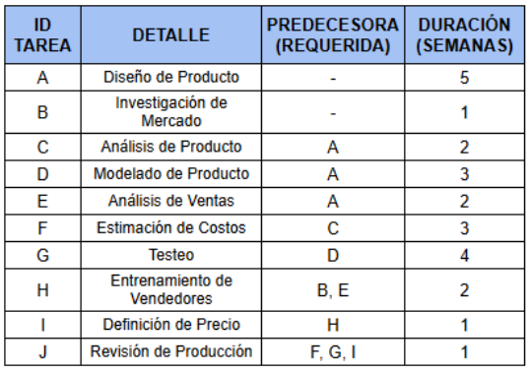

A

